統計的因果推論とは
■「統計的因果推論」とは？
 | ・観測されたデータから「因果関係」があるかどうかを推測するための統計的手法
 | （例えば「顧客へのメルマガ送信がどれほど自社の売上を伸ばしたか」など、何らかの対策を講じた際にその対策が結果にどのような影響を及ぼしているかを調べる、など）

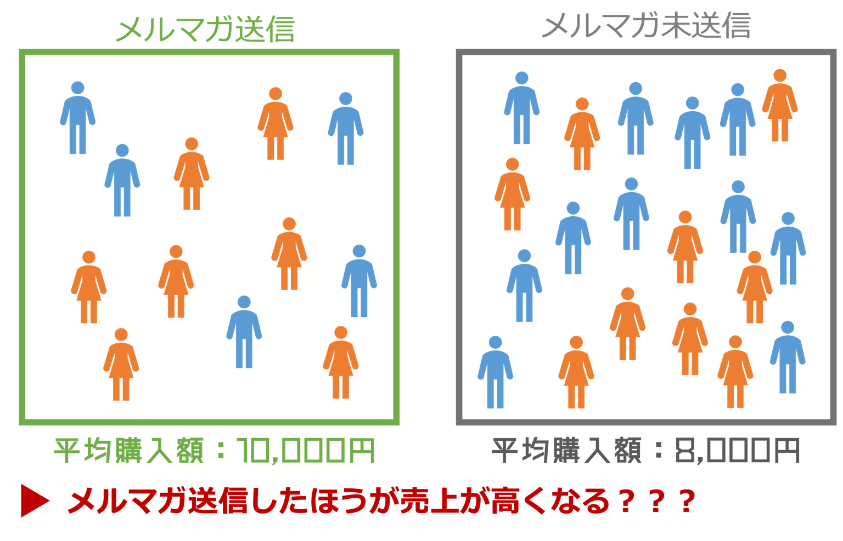

 | 【問題点】
 | ・平均購入額の差が「有意差」なのか分からない
 | ・メルマガ以外にも購入額に影響する要素はある
 | ・メルマガ送信対象者がランダムに選ばれていない場合、単純比較できない
 | （例えば"メルマガ送信群"にお得意様が多ければ"メルマガ送信群"の平均購入額はメルマガに関係なくそもそも高い傾向のはずで、購入額の高さが「メルマガのお陰」とは言い切れない）
 | ・そもそも全員にメルマガを送っていたらこのような比較もできない

■様々な因果推論の方法
 | データの状態 | 状況 | 適用できる手法の例
 | 介入群・非介入群がある | RCT（ランダム化比較実験）等で収集した完全にランダムなデータがある | 仮説検定
 |  | 共変量（結果に影響を及ぼしうる要因）がある程度特定できている | 回帰分析 傾向スコアマッチング ※Excelでは難しい
 |  | ある閾値を基準にして介入が行われている | RDD（回帰不連続デザイン）
 |  | あるタイミングから介入を受けたグループが存在している | DID（差の差法）
 | 介入群だけしかない | あるタイミングを境に全体に介入が行われている | ITSA（分割時系列デザイン） CausalImpact ※Excelでは難しい

